关系图
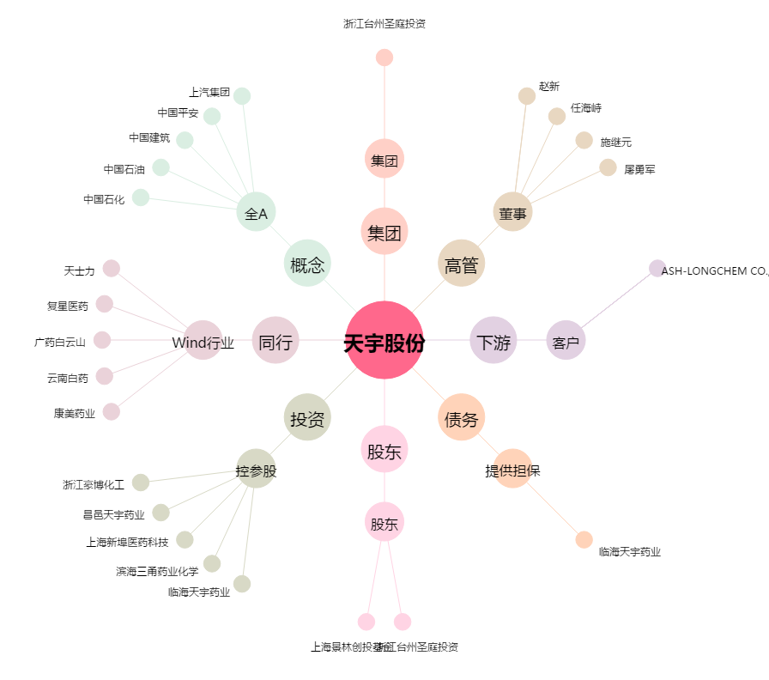
天宇股份[300702.SZ] - 关系概览图

